Pergola
ISOTRA a.s.
Bílovecká 2411/1, 746 01 Opava |  |  |  |  |  |  |  |  |  |  | TEL.: +420 553 685 101 |  |  |  | FAX: +420 553 685 110 |  |  |  |  |  |  |  |  |  |  |  |  |  |  |  |  |  |  |  |  |  |  |  |  |  |  | www.isotra.cz
Bestellungsformular Pergola
Pergola ARTOSI

Bestellung |  |  |  |  |  |  |  |  |  |  | Auftraggeber
Bestellung Nr.: |  |  |  |  |  |  |  |  |  |  | Id.-Nr.:
 |  |  |  |  |  |  |  |  |  |  | St.-Id.-Nr.:
Bestellt am: |  |  |  |  |  |  |  |  |  |  | Rechnungsanschrift:

Telefon:
 |  |  |  |  |  |  |  |  |  |  | Lieferungsanschrift:
Liefertermin:

Position | Anzahl | Produkt-Abkürzung 2 | Produkttyp | Montageart | Breite (mm) | Höhe = Ausfall (mm) | Farbe der lackierten Komponenten | Lamelle-Farbe | Wenderichtung der Lamellen | Zugangspunkt und Anzahl der Motoren | Motortyp | Hilfszugangspunkt | Rahmenverankerung | Pfostentyp | Pfosten A1. | Pfosten A1 – Durchgangshöhe (mm) | Pfosten A1 – Verschiebung auf der Achse (mm) | Pfosten A1 – Platzierung des Abflusses | Pfosten A3 | Pfosten A3 – Durchgangshöhe (mm) | Pfosten A3 – Verschiebung auf der Achse (mm) | Pfosten A3 – Platzierung des Abflusses | Pfosten C1 | Pfosten C1 – Durchgangshöhe (mm) | Pfosten C1 – Verschiebung auf der Achse (mm) | Pfosten C1 – Platzierung des Abflusses | Pfosten C3 | Pfosten C3 – Durchgangshöhe (mm) | Pfosten C3 – Verschiebung auf der Achse (mm) | Pfosten C3 – Platzierung des Abflusses | Pfosten (zusätzlich) A2 | Pfosten A2 – Durchgangshöhe (mm) | Pfosten A2 – Verschiebung auf der Achse (mm) | Pfosten A2 – Platzierung des Abflusses | Pfosten (zusätzlich) C2 | Pfosten C2 – Durchgangshöhe (mm) | Pfosten C2 – Verschiebung auf der Achse (mm) | Pfosten C2 – Platzierung des Abflusses | Lamellenanzahl im 2. Abschnitt | Beleuchtung | Ort der Beleuchtung | Verpackung
1 | 2 | 3 | 4 | 5 | 6 | 7 | 8 | 9 | 10 | 11 | 12 | 13 | 14 | 15 | 16 | 17 | 18 | 19 | 20 | 21 | 22 | 23 | 24 | 25 | 26 | 27 | 28 | 29 | 30 | 31 | 32 | 33 | 34 | 35 | 36 | 37 | 38 | 39 | 40 | 41 | 42 | 43

Poznámka k zakázce:

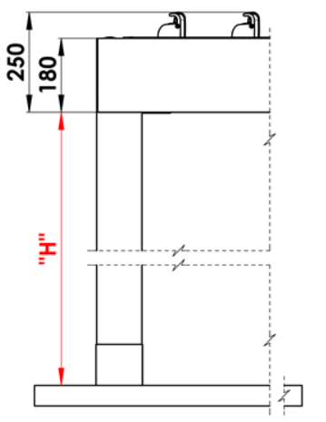
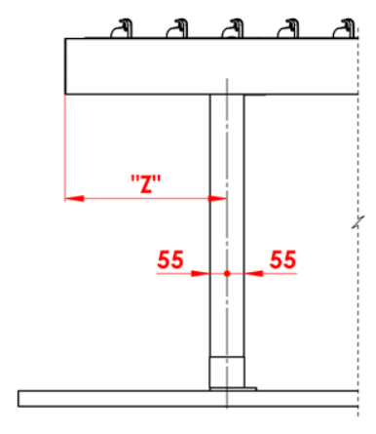
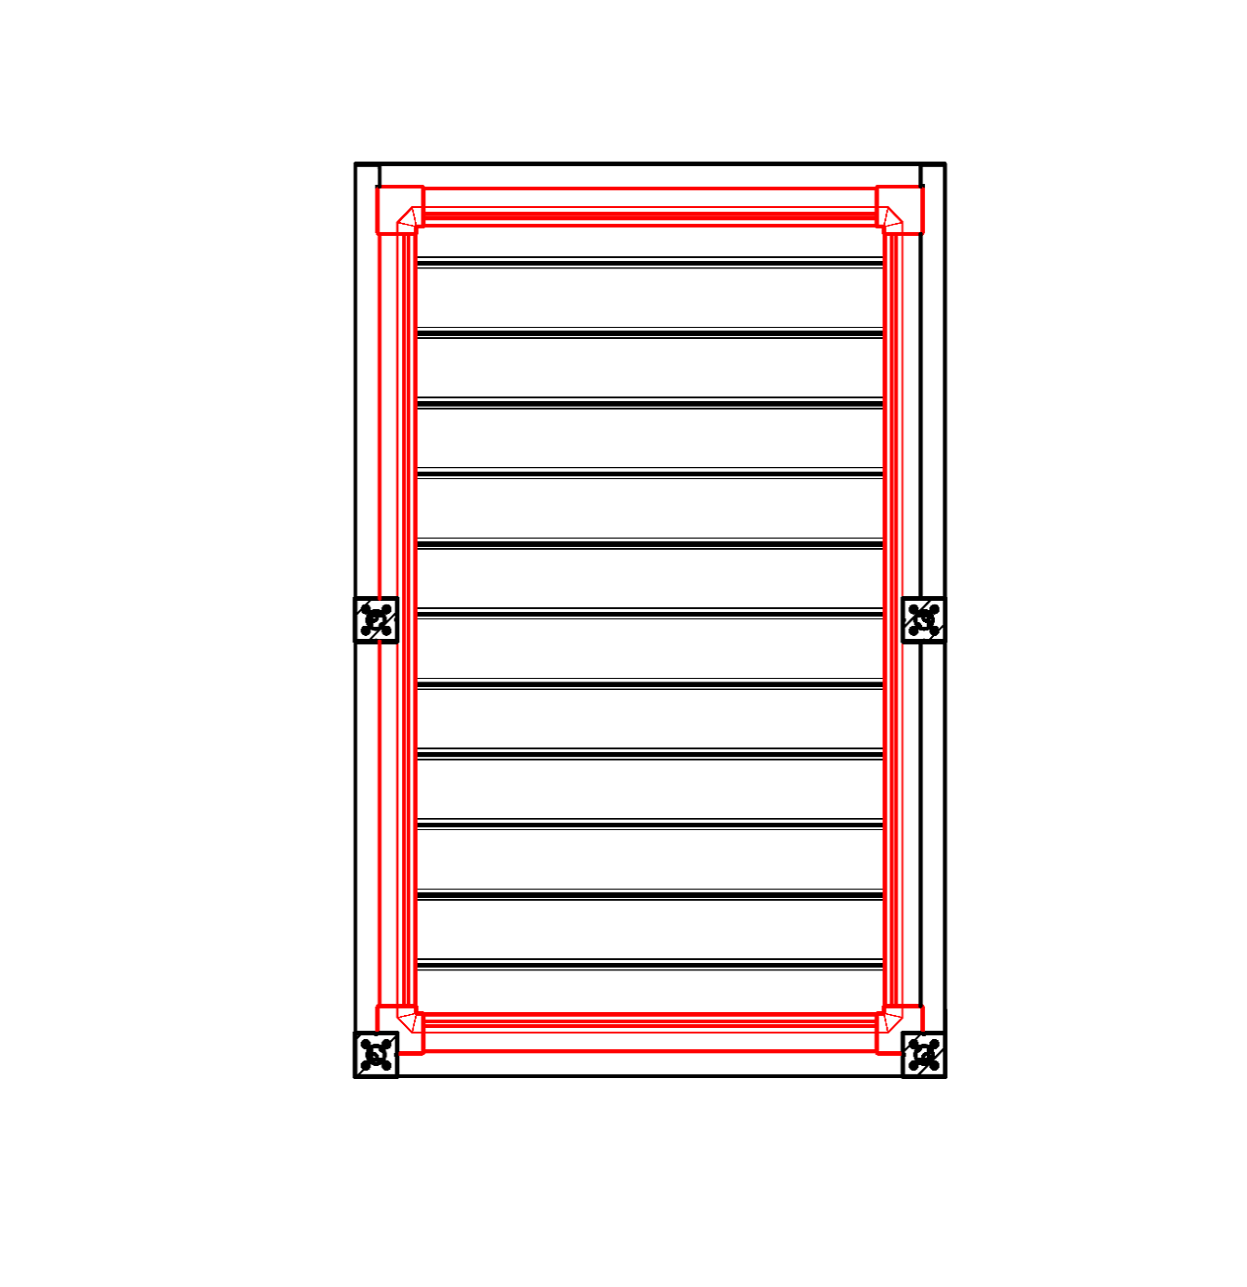
Anmerkungen:
16/ Durchgangshöhe in der Grenze von 500 bis 3.000 mm |  |  |  |  |  |  | S - Breite |  |  |  |  |  |  |  |  |  | Untergehhöhe |  |  |  |  | Längenverschiebung des Pfostens |  |  |  |  |  |  |  |  |  |  | Gesamtumfang-Traufe
17/ Verschiebung auf der Achse 0 mm, oder auch in der Grenze von 255 bis 1.055 mm Verschiebung entlang de Länge, oder in der grenze von 255 bis 555mm Verschiebung entlang de Breite |  |  |  |  |  |  | L - Länge

Empfohlene Anzahl der Abflüsse
bis 12 m² Pergolafläche - 1 Abfluss
über 12 m² Pergolafläche - 2 Abflüsse
über 24 m² Pergolafläche - wir empfehlen 3 Abflüsse

Notizen
Abdeckprofile sind separat zu bestellen
Das Überdeckungsprofil KP 05 ist nicht mit Dichtungsbürsten kombinierbar.
Aus technologischen Gründen ist es nicht möglich, beliebiges Profil noch einmal lackieren

 |  |  |  |  |  |  |  |  |  |  |  |  |  |  |  |  | Position des Ablaufs im Ständer

BO
ohne Abfluss
NO
unkontrollierter Abfluss
RO
kontrollierter Abfluss
ML
Abfluss außerhalb des Saums

Gültigkeit: ab 10.12.2025. |  |  |  | Es gelten ausdrücklich die AGB und Reklamationsordnung der ISOTRA a. s., die unter diesem link zugänglich sind:
 |  |  |  |  | http://www.isotra-jalousien.de/reklamationsordnung |  |  |  |  | http://www.isotra-jalousien.de/allgemeine-geschaftsbedingungen

Anweisungen
Bestellungsformular Pergola

Produkt-Abkürzung 2
Abkürzung | Bezeichnung | Bemerkung | Montageart
ARTOSI

Produkttyp |  |  |  | Typ A
Abkürzung | Bezeichnung | Bemerkung
ARTOSI

Montageart
Abkürzung | Bezeichnung | Bemerkung
A | Typ A
B | Typ B
D | Typ D

Farbe der lackierten Komponenten
Abkürzung | Bezeichnung | Bemerkung
9010M | RAL weiß 9010 matt | standard
9010S | RAL weiß 9010 Struktur | standard
9006RAL | RAL silber 9006 | standard
9006S | RAL silber 9006 Struktur | standard
9007RAL | RAL grau 9007 | standard
9007S | RAL grau 9007 Struktur | standard
8014M | RAL braun 8014 matt | standard
8014S | RAL braun 8014 Struktur | standard
7016M | RAL grau (Anthrazit) 7016 matt | standard
7016S | RAL garu (Anthrazit) Struktur 7016 | standard
DB702 | RAL grau DB 702 | standard
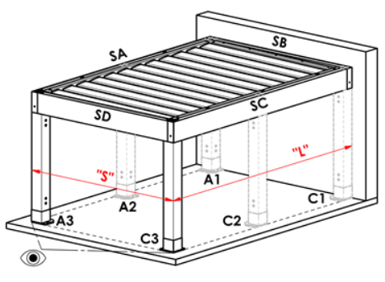
DB703 | RAL grau (dunkel perl) DB 703 | standard |  | Typ B
1003RAL | RAL signalweiß 1003
1013RAL | RAL perlweiß 1013
1015RAL | RAL hellelfenbein 1015
3000RAL | RAL feuerrot 3000
3005RAL | RAL weinrot 3005
5005RAL | RAL signalblau 5005
5009RAL | RAL azurblau 5009
5011RAL | RAL stahlblau 5011
5014RAL | RAL taubenblau 5014
6005RAL | RAL moosgrün 6005
7001RAL | RAL silbergrau 7001
7009RAL | RAL grüngrau 7009
7015RAL | RAL schiefergrau 7015
7016RAL | RAL grau (Anthrazit) 7016
7021RAL | RAL schwarzgrau 7021
7024RAL | RAL graphitgrau 7024
7035RAL | RAL lichtgrau 7035
8003RAL | RAL lehmbraun 8003
8011RAL | RAL nussbraun 8011
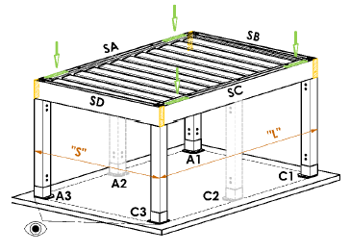
8012RAL | RAL rotbraun 8012
8014RAL | RAL braun 8014
8017RAL | RAL schokoladenbraun 8017
8019RAL | RAL graubraun 8019 |  |  | Typ D
9001RAL | RAL cremeweiß 9001
9003RAL | RAL weiß 9003
9005RAL | RAL schwarz 9005
9010RAL | RAL weiß 9010
1001RAL | RAL 1001 Beige
1011RAL | RAL 1011 Braunbeige
3002RAL | RAL 3002 Karminrot
3003RAL | RAL 3003 Rubinrot
3004RAL | RAL 3004 Purpurrot
3012RAL | RAL 3012 Beigerot
5002RAL | RAL 5002 Ultramarinblau
5013RAL | RAL 5013 Kobaltblau
5018RAL | RAL 5018 Türkisblau
6009RAL | RAL 6009 Tannengrün
6011RAL | RAL 6011 Resedagrün
6018RAL | RAL 6018 Gelbgrün
6026RAL | RAL 6026 Opalgrün
7006RAL | RAL 7006 Beigegrau
7022RAL | RAL 7022 Umbragrau
7023RAL | RAL 7023 Betongrau
7030RAL | RAL 7030 Steingrau
7036RAL | RAL 7036 Platingrau
7038RAL | RAL 7038 Achatgrau
7040RAL | RAL 7040 Fenstergrau
7046RAL | RAL 7046 Telegrau 2
7047RAL | RAL 7047 Telegrau 4
7048RAL | RAL 7048 Perlmausgrau
8001RAL | RAL 8001 Ockerbraun
8002RAL | RAL 8002 Signalbraun
8004RAL | RAL 8004 Kupferbraun
8007RAL | RAL 8007 Rehbraun
8016RAL | RAL 8016 Mahagonibraun
8023RAL | RAL 8023 Orangebraun
8028RAL | RAL 8028 Terrabraun
9002RAL | RAL 9002 Grauweiß
9004RAL | RAL 9004 Signalschwarz
9016M | RAL 9016 Verkehrsweiß MATT
9016RAL | RAL 9016 Verkehrsweiß
9017RAL | RAL 9017 Verkehrs-schwarz
9022RAL | RAL 9022 Perlhellgrau
VSR780 | RAL VSR 780
7012RAL | RAL 7012 Basaltgrau
7039RAL | RAL 7039 Quarzgrau
X | ANDERE

Lamellenfarbe
Abkürzung | Bezeichnung | Bemerkung
9010M | RAL weiß 9010 matt | standard
9010S | RAL weiß 9010 Struktur | standard
9006RAL | RAL silber 9006 | standard
9006S | RAL silber 9006 Struktur | standard
9007RAL | RAL grau 9007 | standard
9007S | RAL grau 9007 Struktur | standard
8014M | RAL braun 8014 matt | standard
8014S | RAL braun 8014 Struktur | standard
7016M | RAL grau (Anthrazit) 7016 matt | standard
7016S | RAL garu (Anthrazit) Struktur 7016 | standard
DB702 | RAL grau DB 702 | standard
DB703 | RAL grau (dunkel perl) DB 703 | standard
1003RAL | RAL signalweiß 1003
1013RAL | RAL perlweiß 1013
1015RAL | RAL hellelfenbein 1015
3000RAL | RAL feuerrot 3000
3005RAL | RAL weinrot 3005
5005RAL | RAL signalblau 5005
5009RAL | RAL azurblau 5009
5011RAL | RAL stahlblau 5011
5014RAL | RAL taubenblau 5014
6005RAL | RAL moosgrün 6005
7001RAL | RAL silbergrau 7001
7009RAL | RAL grüngrau 7009
7015RAL | RAL schiefergrau 7015
7016RAL | RAL grau (Anthrazit) 7016
7021RAL | RAL schwarzgrau 7021
7024RAL | RAL graphitgrau 7024
7035RAL | RAL lichtgrau 7035
8003RAL | RAL lehmbraun 8003
8011RAL | RAL nussbraun 8011
8012RAL | RAL rotbraun 8012
8014RAL | RAL braun 8014
8017RAL | RAL schokoladenbraun 8017
8019RAL | RAL graubraun 8019
9001RAL | RAL cremeweiß 9001
9003RAL | RAL weiß 9003
9005RAL | RAL schwarz 9005
9010RAL | RAL weiß 9010
1001RAL | RAL 1001 Beige
1011RAL | RAL 1011 Braunbeige
3002RAL | RAL 3002 Karminrot
3003RAL | RAL 3003 Rubinrot
3004RAL | RAL 3004 Purpurrot
3012RAL | RAL 3012 Beigerot
5002RAL | RAL 5002 Ultramarinblau
5013RAL | RAL 5013 Kobaltblau
5018RAL | RAL 5018 Türkisblau
6009RAL | RAL 6009 Tannengrün
6011RAL | RAL 6011 Resedagrün
6018RAL | RAL 6018 Gelbgrün
6026RAL | RAL 6026 Opalgrün
7006RAL | RAL 7006 Beigegrau
7016M | RAL 7016 Anthrazitgrau MATT
7022RAL | RAL 7022 Umbragrau
7023RAL | RAL 7023 Betongrau
7030RAL | RAL 7030 Steingrau
7036RAL | RAL 7036 Platingrau
7038RAL | RAL 7038 Achatgrau
7040RAL | RAL 7040 Fenstergrau
7046RAL | RAL 7046 Telegrau 2
7047RAL | RAL 7047 Telegrau 4
7048RAL | RAL 7048 Perlmausgrau
8001RAL | RAL 8001 Ockerbraun
8002RAL | RAL 8002 Signalbraun
8004RAL | RAL 8004 Kupferbraun |  | Wenderichtung der Lamellen
8007RAL | RAL 8007 Rehbraun
8016RAL | RAL 8016 Mahagonibraun |  |  | Betrachtungsrichtung "A" |  |  |  | Betrachtungsrichtung "B"
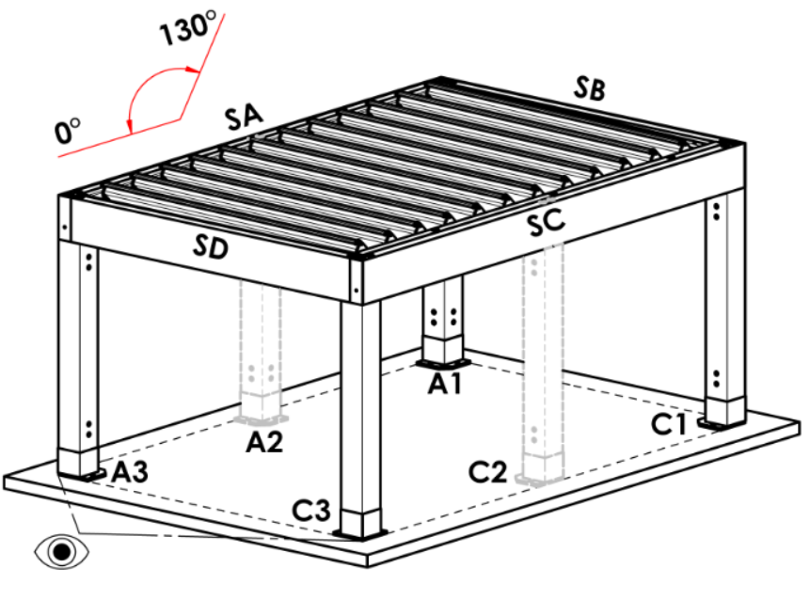
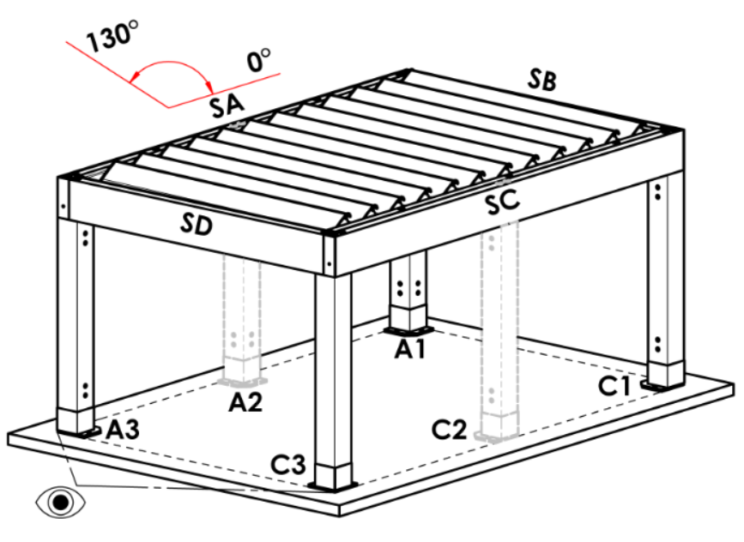
8023RAL | RAL 8023 Orangebraun
8028RAL | RAL 8028 Terrabraun
9002RAL | RAL 9002 Grauweiß
9004RAL | RAL 9004 Signalschwarz
9016M | RAL 9016 Verkehrsweiß MATT
9016RAL | RAL 9016 Verkehrsweiß
9017RAL | RAL 9017 Verkehrs-schwarz
9022RAL | RAL 9022 Perlhellgrau
VSR780 | RAL VSR 780
7012RAL | RAL 7012 Basaltgrau
7039RAL | RAL 7039 Quarzgrau
X | ANDERE
ISD110 | Isotra System DECORAL glattes ISD110 | Max. Breite für Decoral ist 4,5m.
ISD120 | Isotra System DECORAL glattes ISD120 | Max. Breite für Decoral ist 4,5m.
ISD130 | Isotra System DECORAL glattes ISD130 | Max. Breite für Decoral ist 4,5m.
ISD140 | Isotra System DECORAL glattes ISD140 | Max. Breite für Decoral ist 4,5m.
ISD150 | Isotra System DECORAL glattes ISD150 | Max. Breite für Decoral ist 4,5m.
ISD160 | Isotra System DECORAL glattes ISD160 | Max. Breite für Decoral ist 4,5m.
ISD210 | Isotra System DECORAL Struktur ISD210 | Max. Breite für Decoral ist 4,5m.
ISD220 | Isotra System DECORAL Struktur ISD220 | Max. Breite für Decoral ist 4,5m.
ISD230 | Isotra System DECORAL Struktur ISD230 | Max. Breite für Decoral ist 4,5m.
ISD310 | Isotra System DECORAL glänzendes ISD310 | Max. Breite für Decoral ist 4,5m.
ISD152 | Isotra System DECORAL glattes ISD152 | Max. Breite für Decoral ist 4,5m.
ISD154 | Isotra System DECORAL glattes ISD154 | Max. Breite für Decoral ist 4,5m.
ISD200 | Isotra System DECORAL Struktur ISD200 | Max. Breite für Decoral ist 4,5m.
ISD212 | Isotra System DECORAL Struktur ISD212 | Max. Breite für Decoral ist 4,5m.
ISD214 | Isotra System DECORAL Struktur ISD214 | Max. Breite für Decoral ist 4,5m.
ISD222 | Isotra System DECORAL Struktur ISD222 | Max. Breite für Decoral ist 4,5m.
ISD500 | Isotra System DECORAL glattes ISD500 | Max. Breite für Decoral ist 4,5m.
ISD510 | Isotra System DECORAL glattes ISD510 | Max. Breite für Decoral ist 4,5m.
ISD600 | Isotra System DECORAL Struktur ISD600 | Max. Breite für Decoral ist 4,5m.
ISD610 | Isotra System DECORAL Struktur ISD610 | Max. Breite für Decoral ist 4,5m.
ISD620 | Isotra System DECORAL Struktur ISD620 | Max. Breite für Decoral ist 4,5m.
ISD630 | Isotra System DECORAL Struktur ISD630 | Max. Breite für Decoral ist 4,5m.
ISD640 | Isotra System DECORAL Struktur ISD640 | Max. Breite für Decoral ist 4,5m.
ISD700 | Isotra System DECORAL individuell ISD700 | Max. Breite für Decoral ist 4,5m.
Xisd | ANDERES ISD (nach Absprache) | Max. Breite für Decoral ist 4,5m.
7016S/9010S | der obere Teil 7016S / Unterteill 9010S
7016S/9016S | der obere Teil 7016S / Unterteill 9016S
7016S/9006S | der obere Teil 7016S / Unterteill 9006S
7016S/9007S | der obere Teil 7016S / Unterteill 9007S
DB703S/9010S | der obere Teil DB703S / Unterteill 9010S
DB703S/9016S | der obere Teil DB703S / Unterteill 9016S
DB703S/9006S | der obere Teil DB703S / Unterteill 9006S
DB703S/9007S | der obere Teil DB703S / Unterteill 9007S

Wenderichtung der Lamellen
Abkürzung | Bezeichnung | Bemerkung
A | Wenderichtung der Lamellen "A"
B | Wenderichtung der Lamellen "B"

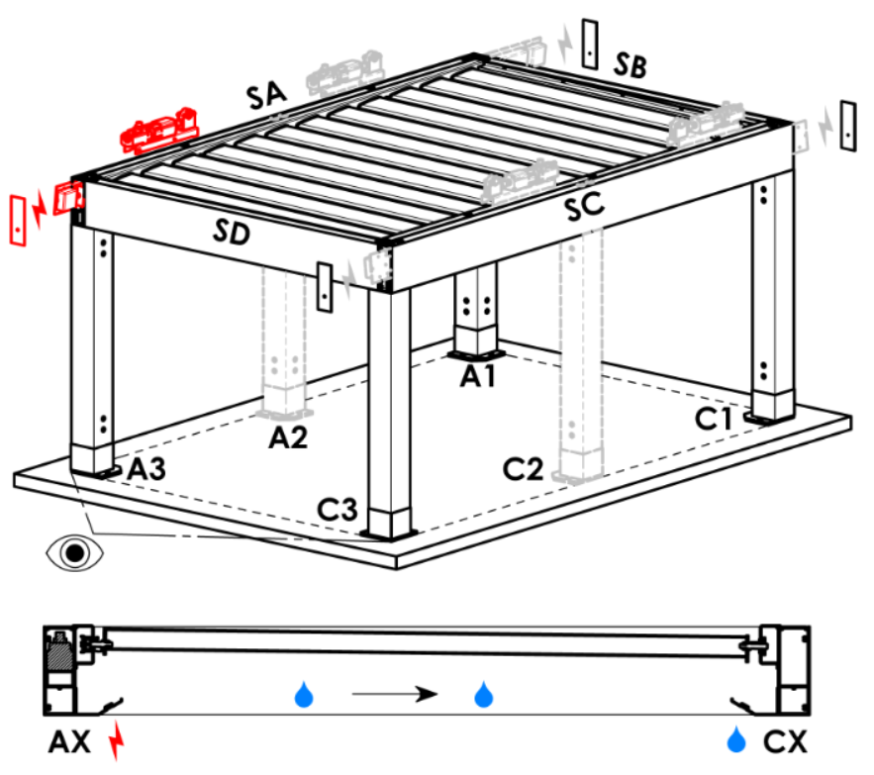
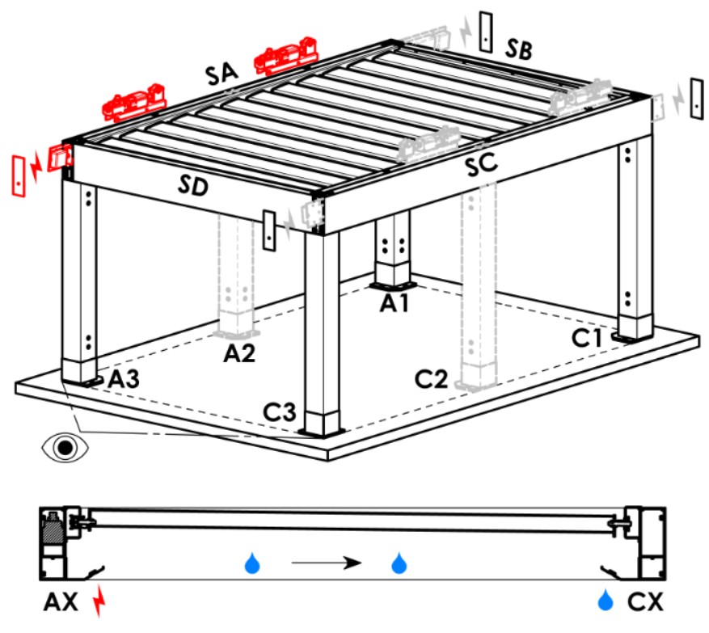
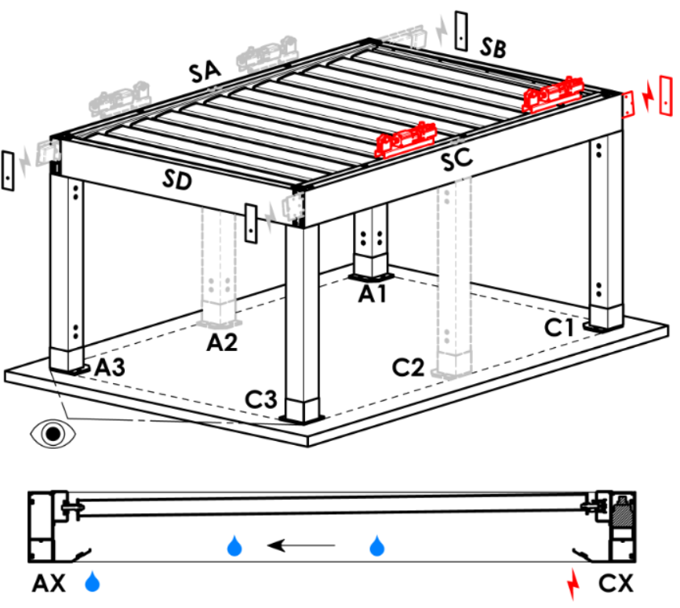
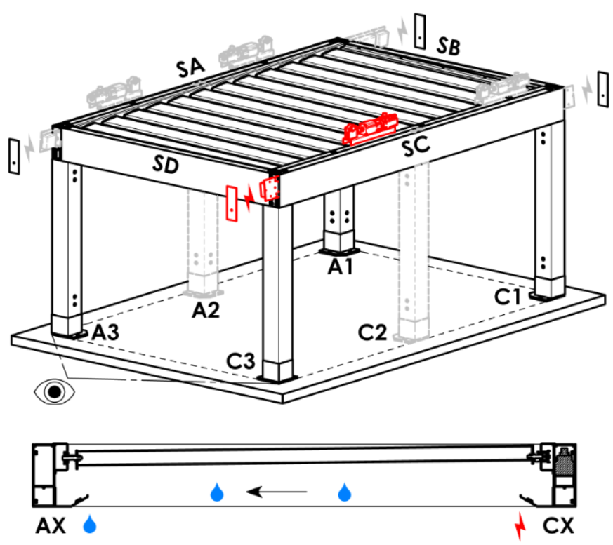
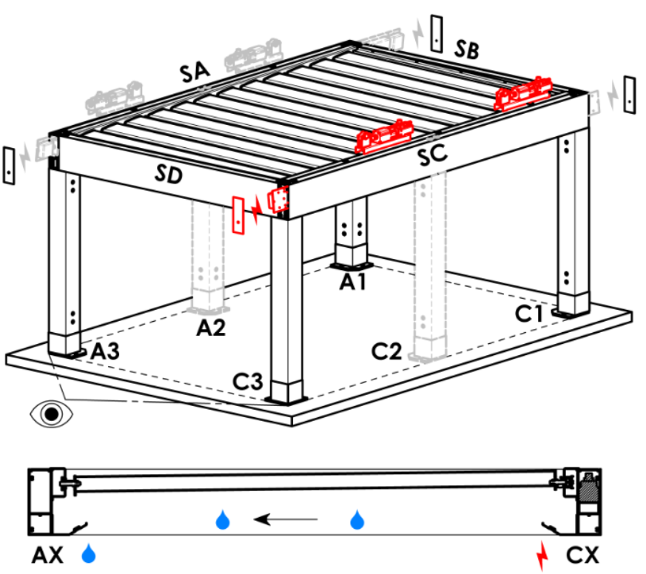
Zugangspunkt und Anzahl der Motoren
Abkürzung | Bezeichnung | Bemerkung | Zugangspunkt und Anzahl der Motoren
A1 | A1 | 1St. Motor | A1 |  |  | A1A3 |  |  | A3 |  | A3A1 |  | C1 | C1C3 |  | C3 |  | C3C1
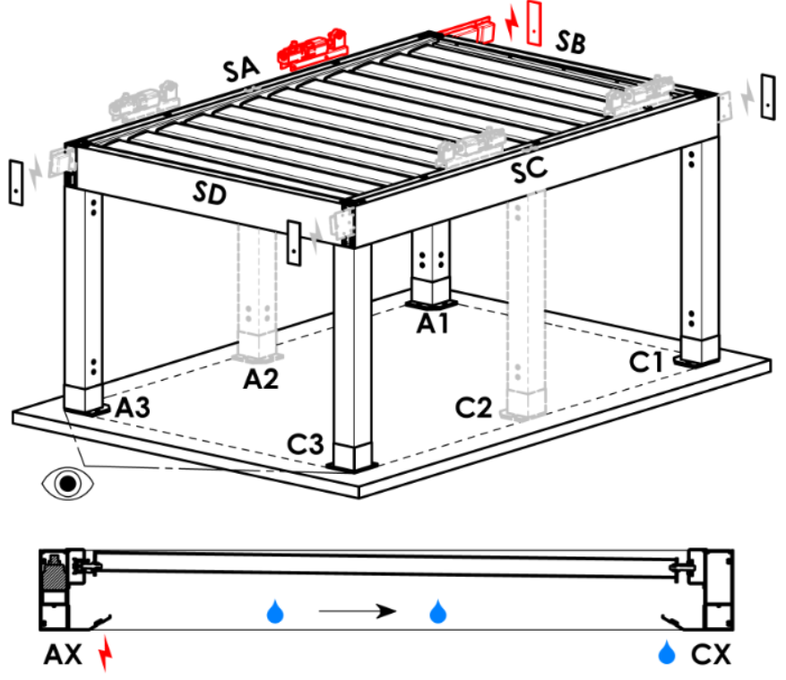
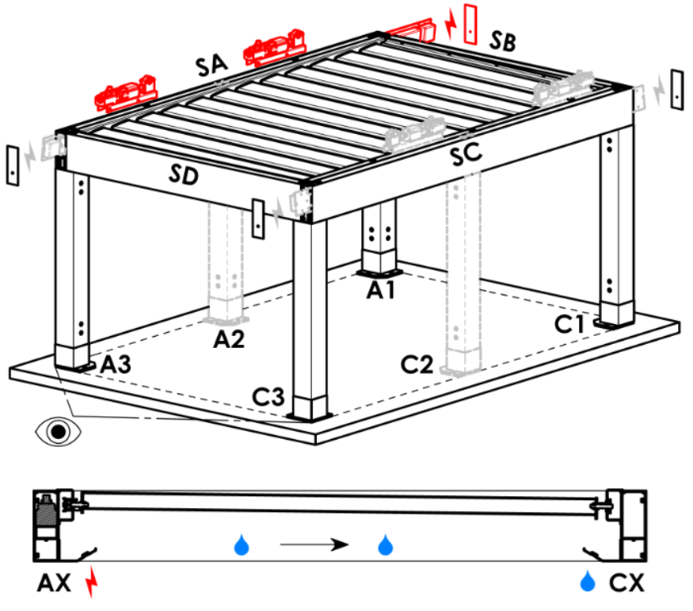
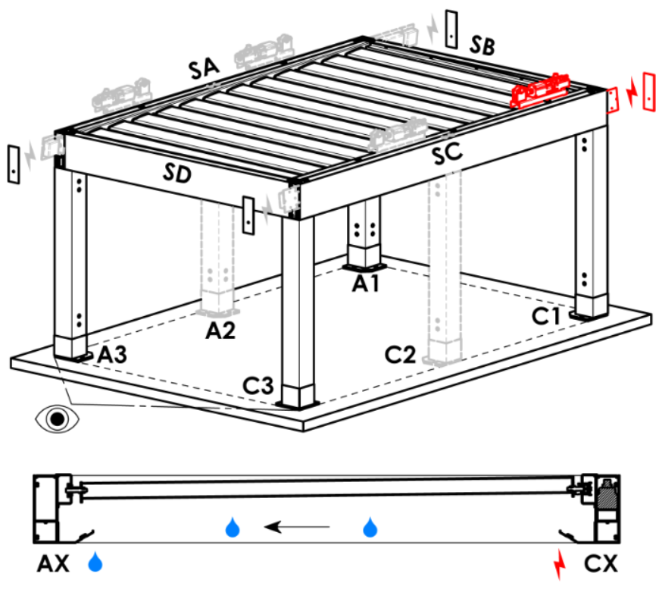
A3 | A3 | 1St. Motor
C1 | C1 | 1St. Motor
C3 | C3 | 1St. Motor
A1A3 | A1+A3 | 2St. Motor, Stromverkabelung Vorbereitung A1
C1C3 | C1+C3 | 2St. Motor, Stromverkabelung Vorbereitung C1
A3A1 | A3+A1 | 2St. Motor, Stromverkabelung Vorbereitung A3
C3C1 | C3+C1 | 2St. Motor, Stromverkabelung Vorbereitung C3

Motortyp
Abkürzung | Bezeichnung | Bemerkung
S_WT_SR | 01.motor Somfy WT+SLIM IO receiver
S_WT | 01.motor Somfy WT

Hilfszugangspunkt
Abkürzung | Bezeichnung | Bemerkung
N | keine | für Pergola-Typ A und B
SA-A3 | im Profil SA - in der Ecke A3 | für Pergola-Typ D, Hilfszugangspunkt A3 a A3A1
SA-A1 | im Profil SA - in der Ecke A1 | für Pergola-Typ D, Hilfszugangspunkt A1 und A1A3
SC-C1 | im Profil SC - in der Ecke C1 | für Pergola-Typ D, Hilfszugangspunkt C1 und C1C3
SC-C3 | im Profil SC - in der Ecke C3 | für Pergola-Typ D, Hilfszugangspunkt C3 und C3C1

Rahmenverankerung
Abkürzung | Bezeichnung | Bemerkung | Rahmenverankerung
N | nein |  | N |  | SA |  | SB |  |  | SC |  | SD | SA+SB | SA+SC | SA+SD |  | SB+SC |  | SB+SD | SC+SD | SA+SB+SC | SA+SB+SD | SB+SC+SD | SA+SC+SD | SA+SB+SC+SD
SA | auf der Seite SA
SB | auf der Seite SB | nicht für pergola typ A
...

